Лист1
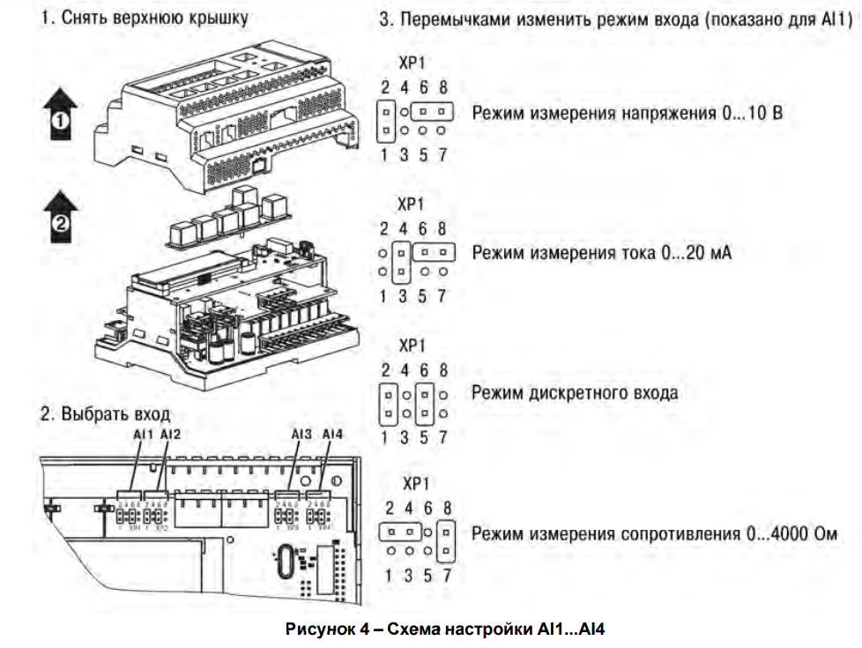
№ | Продукт |  |  | Наименование в ПО | Наименование в ЭС | Описание
 | Модель | Сигнал управления | Сигнал
1 | ОВЕН ПР200-24xxx | 0, 24V | DI1 | DI_PumpA_LoLimit |  | Нижний концевик насоса A
 |  |  | DI2 | DI_PumpA_HiLimit |  | Верхний концевик насоса A
 |  |  | DI3 | DI_PumpB_HiLimit |  | Верхний концевик насоса B
 |  |  | DI4 | DI_PumpB_LoLimit |  | Нижний концевик насоса B
 |  |  | DI5 | DI_ModeSignal_1 |  | Режим работы 2 насоса
 |  |  | DI6 | DI_ModeSignal_2 |  | Режим работы только насос A(открыт клапан обратки)
 |  |  | DI7 | DI_ModeSignal_3 |  | Режим работы только насос B
 |  |  | DI8
 |  | 0…10 В, 4…20 мА, 0..4000 Ом | AI1 | AI_Pressure1 |  | Датчик давления (4-20mA) (0-400 Bar)
 |  |  | AI2
 |  |  | AI3
 |  |  | AI4
 |  | 0, 24V | Q1 | DO_PumpA_Low |  | Команда движения вниз насоса A
 |  |  | Q2 | DO_PumpB_High |  | Команда движения вверх насоса B
 |  |  | Q3 | DO_PumpB_Low |  | Команда движения вниз насоса B
 |  |  | Q4 | DO_Buzzer |  | Пищалка
 |  |  | Q5 | DO_RedLamp1 |  | Светодиод главной панели превышения максимального давления
 |  |  | Q6 | DO_Valve_Feed |  | Клапан обратки
 |  |  | Q7
 |  |  | Q8
 |  | 0,24V / Есть режим const ШИМ | K1
 |  |  | K2
 |  |  | K3
 |  |  | K4
2 | ОВЕН ПРМ24.1 | 0, 24V | DI1 | DI_Sn_MaterialA |  | Датчик окончания материала
 |  |  | DI2 | DI_Sn_MaterialB |  | Датчик окончания материала
 |  |  | DI3 | DI_Oil_Overheat
 |  |  | DI4 | xCmdStart |  | Команда включения работы гидростанции
 |  |  | DI5 | xCmdStop |  | Команда выключения работы гидростанции
 |  |  | DI6 | DI_StartCmdOilHeat |  | Команда включения подогрева масла
 |  |  | DI7
 |  |  | DI8
 |  | 0, 24V | DO1 | DO_MinPressure |  | Светодиод главной панели минимальное давление
 |  |  | DO2 | DO_OilOverHeat |  | Светодиод главной панели перегрев масла (Изменен на светодиод засыхания материала по насосу А)
 |  |  | DO3 | DO_StateStartStop |  | Светодиод главной панели состояния работы и пускатель включения системы
 |  |  | DO4 | DO_OilHeatStartStop |  | Включение/выключение подогрева масла
 |  |  | DO5 | DO_OilHeatStateOn |  | Индикатор включения/выключения масла
 |  |  | DO6 | DO_NoMaterial |  | Светодиод главной панели окончания материала
 |  |  | DO7
 |  |  | DO8

